3 cmc
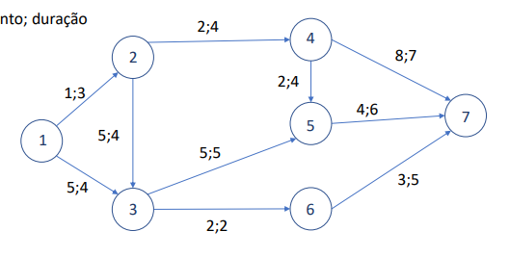
 |  | arcos
 |  | xij
 |  | 12 | 13 | 23 | 24 | 35 | 36 | 45 | 47 | 57 | 67
nodos | 1 | 1 | 1 |  |  |  |  |  |  |  |  | 1 | = | 1
 | 2 | -1 |  | 1 | 1 |  |  |  |  |  |  | 0 | = | 0
 | 3 |  | -1 | -1 |  | 1 | 1 |  |  |  |  | 0 | = | 0
 | 4 |  |  |  | -1 |  |  | 1 | 1 |  |  | 0 | = | 0
 | 5 |  |  |  |  | -1 |  | -1 |  | 1 |  | 0 | = | 0
 | 6 |  |  |  |  |  | -1 |  |  |  | 1 | 0 | = | 0
 | 7 |  |  |  |  |  |  |  | -1 | -1 | -1 | -1 | = | -1
 | 1 | 1 |  |  | 1 |  |  | 1 |  | 1 |  | 2 | <= | 3
 | 2 |  | 1 |  |  |  | 1 |  |  |  | 1 | 0 | <= | 2

 | xij; yij | 1 | 0 | 0 | 1 | 0 | 0 | 0 | 1 | 0 | 0 | z
 | cij | 1 | 5 | 5 | 2 | 5 | 2 | 2 | 8 | 4 | 3 | 11

cmc |  | 1 | 0 | 0 | 1 | 0 | 0 | 1 | 0 | 1 | 0 | 9
2º cmc |  | 0 | 1 | 0 | 0 | 0 | 1 | 0 | 0 | 0 | 1 | 10
3º cmc |  | 1 | 0 | 0 | 1 | 0 | 0 | 0 | 1 | 0 | 0 | 11

